상품제안서
애니존 USB-C 3.0 4K, 30HZ 6포트 멀티 허브 ANY-HUB7 | 상품코드: F31900

 |  |  |  |  |  |  | 02-412-0044 | www.easy1.co.kr
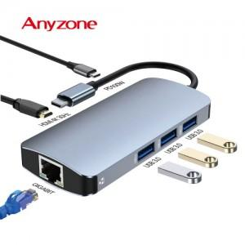

【상세/제작정보】 | 카톤 미만 배송비 : 4.000원 (1box 100개)

【인쇄/포장옵션】 | 실크, 레이저 / 포장지포장

【공급단가】 | 수량 | 50~ | 100~ | 500~ | 1,000~ | 2,000~
*VAT별도 | 단가 | 30,000원 | 29,500원 | 28,750원 | 28,250원 | 27,500원

【상품 URL】 | https://easy1.co.kr:443/src/goods_detail.php?gdno=31900

